2-3 CareLabel
MLB 취급주의 라벨

코드 | 이미지 | 가로*세로 사이즈 | 국문 | 영문 | 중문
단독세탁라벨 | 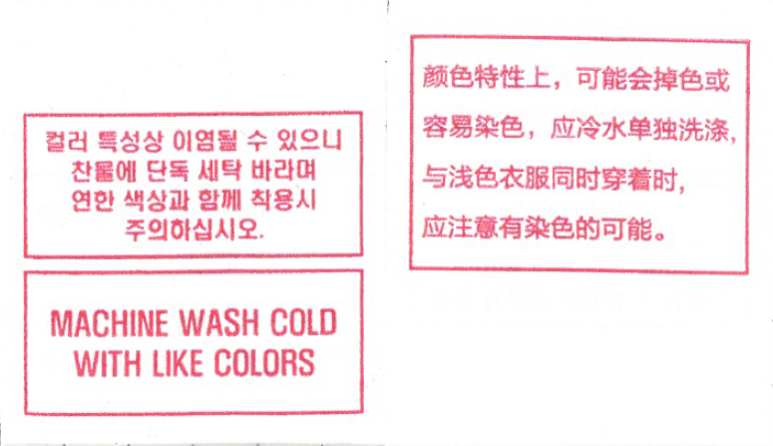 | 6*7cm | 컬러 특성상 이염될 수 있으니 찬물에 단독 세탁 바라며 연한 색상과 함께 착용시 주의하십시오. | MACHINE WASH COLD WITH LIKE COLORS | 颜色特性上，可能会掉色或容易染色，应冷水单独洗涤，与浅色衣服同时穿着时，应注意有染色的可能。
단독드라이크리닝라벨 | 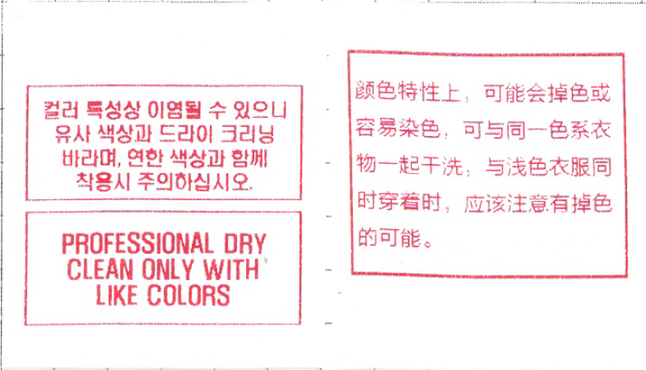 | 6*7cm | 컬러 특성상 이염 될 수 있으니 유사 색상과 드라이 크리닝 바라며, 연한 색상과 함께 착용시 주의하십시오. | PROFESSIONAL DRY CLEAN ONLY WITH LIKE COLORS | 颜色特性上，可能会掉色或容易染色，可与同一色系衣物一起干洗，与浅色衣服同时穿着时，应该注意有掉色的可能。
올뜯김주의라벨 | 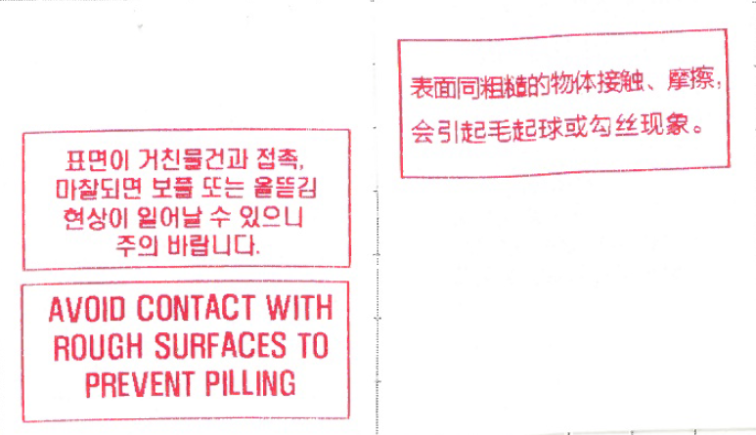 | 6*7cm | 표면이 거친물건과 접촉, 마찰되면 보풀 또는 올뜯김 현상이 일어날 수 있으니 주의 바랍니다. | AVOID CONTACT WITH ROUGH SURFACES TO PREVENT PILLING | 表面同粗糙的物体接触、摩擦，会引起毛起球或勾丝现象。
면취급 | 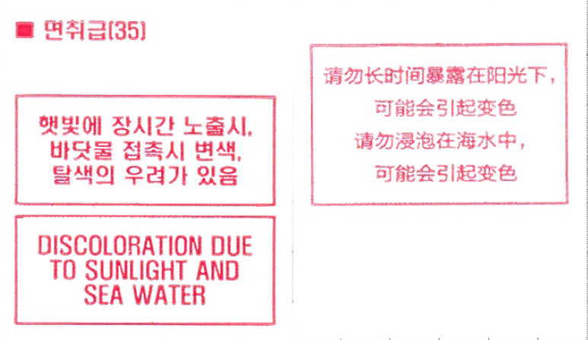 | 6*7cm | 햇빛에 장시간 노출시, 바닷물 접촉시 변색, 탈색의 우려가 있음 | DISCOLORATION DUE TO SUNLIGHT AND SEA WATER | 请勿长时间暴露在阳光下，可能会引起变色 请勿浸泡在海水中，可能会引起变色
로고장식취급 | 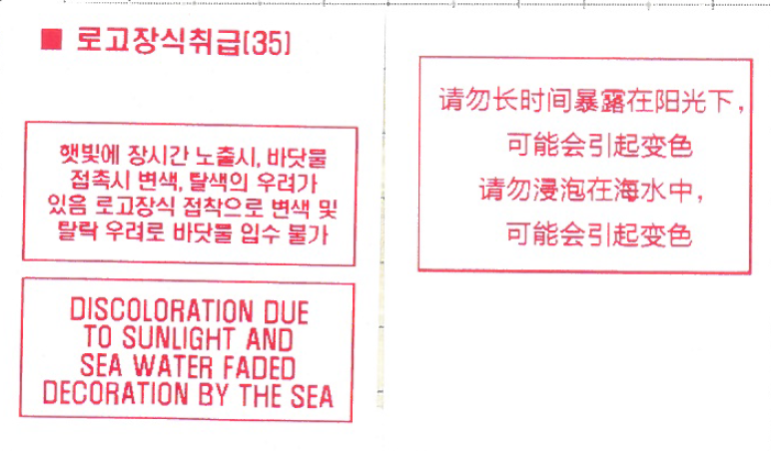 | 6*7cm | 햇빛에 장시간 노출시, 바닷물 접촉시 변색, 탈색의 우려가 있음로고장식 접착으로 변색 및 탈락 우려로 바닷물 입수 불가 | DISCOLORATION DUE TO SUNLIGHT AND SEA WATER FADED DECORATION BY THE SEA | 请勿长时间暴露在阳光下，可能会引起变色 请勿浸泡在海水中，可能会引起变色
메탈장식취급 | 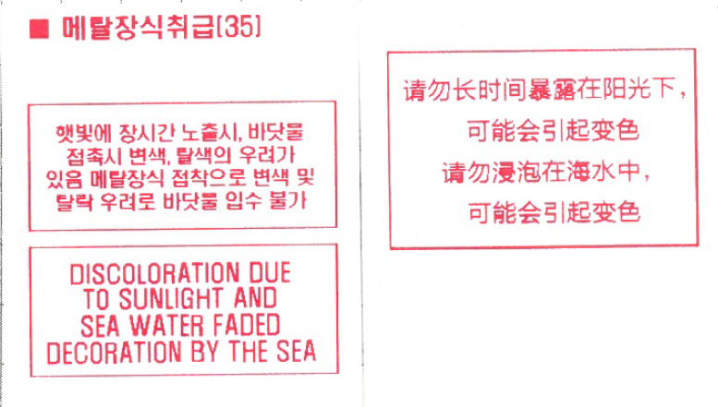 | 6*7cm | 햇빛에 장시간 노출시, 바닷물 접촉시 변색, 탈색의 우려가 있음 메탈장식 접착으로 변색 및 탈락 우려로 바닷물 입수 불가 | DISCOLORATION DUE TO SUNLIGHT AND SEA WATER FADED DECORATION BY THE SEA | 请勿长时间暴露在阳光下，可能会引起变色 请勿浸泡在海水中，可能会引起变色
자석취급주의 | 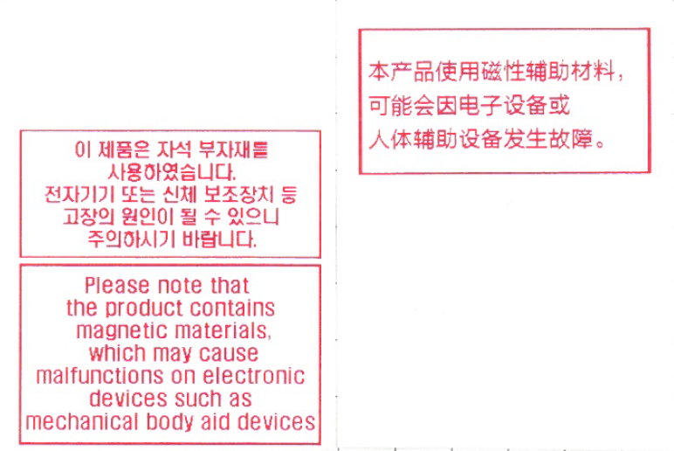 | 6*8cm | 이 제품은 자석 부자재를 사용하였습니다. 전자기기 또는 신체 보조장치 등 고장의 원인이 될 수 있으니 주의하시기 바랍니다 | Please note that the product contains magnetic materials, which may cause malfunctions on electronic devices such as mechanical body aid devices | 本产品使用磁性辅助材料， 可能会因电子设备或人体辅助设备发生故障。
라피아취급주의 | 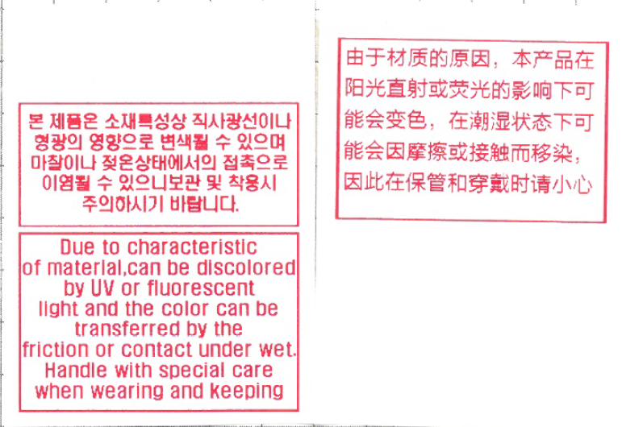 | 6*8cm | 본 제품은 소재특성상 직사광선이나 형광의 영향으로 변색될 수 있으며 마찰이나 젖은상태에서의 접촉으로 이염될 수 있으니 보관 및 착용시 주의 하시기 바랍니다. | Due to characteristic of material, can be discolored by UV or fluorescent light and the color can be transferred by the friction or contact under wet. Handle with special care when wearing and keeping | 由于材质的原因，本产品在阳光直射或荧光的影响下可能会变色，在潮湿状态下可能会因摩擦或接触而移染，因此在保管和穿戴时请小心

